시스템 룰
 | 몬스터_사우론(가명)

 | 1. 시스템 개요

 | - 고정 형태의 몬스터를 통해서 유저가 패턴을 파악하고 이동 할 수 있도록 제작한다.
 | - 기본 상태와 데이터 값들을 통해서 배치할 수 있도록 제작한다.

 | 2. 몬스터 외형
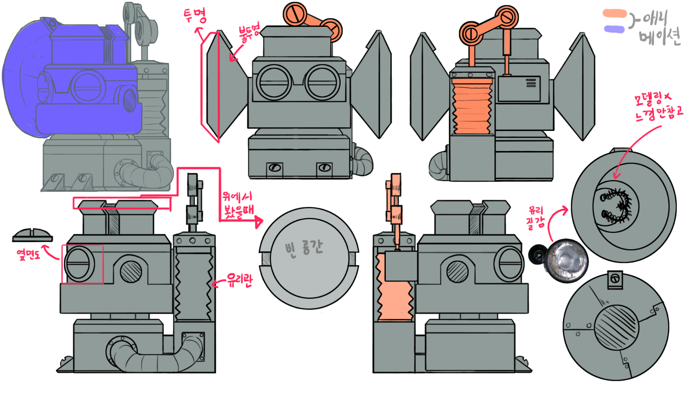

+

 | 3. 사우론 구성
 | - 그래픽 구성 |  |  |  | - 몬스터 상태
 | 명칭 | 내용 |  | 비고 | 명칭 | 내용 |  | 비고
 | 기본 모델링 | 몬스터의 외형 |  |  | 순찰 상태 | 몬스터의 기본 상태 |  | 초록색 이펙트
 | 방향 전환 애니메이션 | 감시 방향이 전환되는 애니메이션 |  | 재윤님 의견 참조 | 추적 상태 | 유저가 몬스터의 범위 안에 들어서 공격을 안받고 도망침 |  | 주황색 이펙트
 | 감시 범위 이펙트 | 감시 범위 |  |  | 발견 상태 | 유저가 몬스터의 범위 안에 있음 |  | 빨간색 이펙트

 | - 조작 데이터 구성
 | 명칭 | 내용 |  | 비고
 | 탐지 범위 | 유저를 탐지 하는 범위에 대한 값 |  | 정수형
 | 방향 전환 시기 | 탐지 방향을 전환하는 시간(초단위) |  | 정수형
 | 감시 시작 지점(Defult) 상태 | 감시를 시작하는 방향 - 오른쪽 1, 왼쪽 2 |  | 정수형

 | - 보유 상태
 | 명칭 | 내용 |  | 비고
 | 순찰 상태 | 몬스터의 기본 상태 |  | 초록색 이펙트
 | 발견 상태 | 유저가 몬스터의 공격 범위 안에 있음 |  | 빨간색 이펙트 | 해당 몬스터에서는 추적 상태를 사용하지 않습니다

 | 4. 사우론 룰
 | - 이동을 할 수 없다.
 | - 감시 시작 지점 값을 통해서 어느 방향에서 감시를 먼저 시작 할 것인지 선택한다.
 | - 방향 전환 시기를 통해서 감시 방향을 전환한다.
 | - 기본적인 이펙트는 초록색으로 출력한다.
 | - 유저가 감시 범위 안에 들어올 시 이펙트를 초록색에서 빨간 색으로 변경시킨다.
 | - 유저가 감시 범위안에 들어오면 체력을 감소 시키며 지정된 애니메이션을 출력한다. (거의 동시에 이루어진다)
 | - 체력이 감소된 유저는 체크포인트로 돌아간다.
 | - 체력이 0일 경우 게임오버 시킨다.
 | - 몬스터와 충돌 할 시 감시 범위가 아니라더라도 체력을 감소시키고 체크포인트로 되돌린다.

 | 5. 감시 범위

 | - 왼쪽을 감지
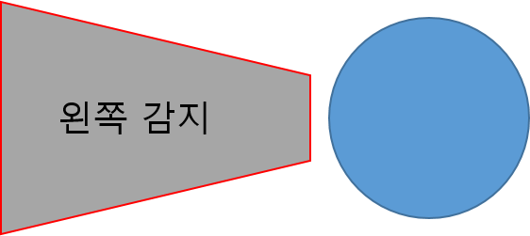

 | - 오른쪽 감지
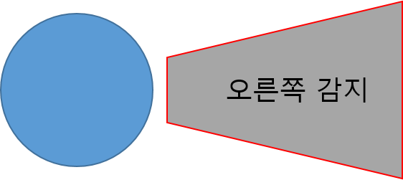

 | 6. 순서 추가 설명

 | 1 |  | 2 |  |  |  | 3
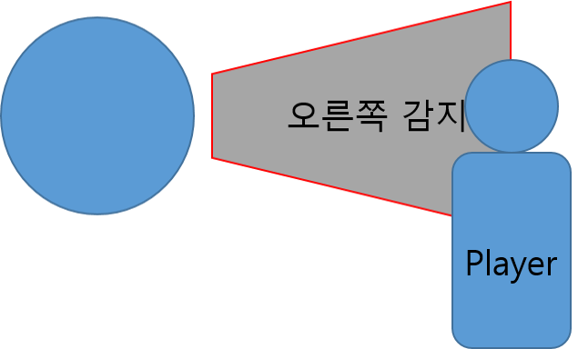

 | 1. 몬스터는 지정된 기본 상태에서 감지를 시작함 |  | 2. 시작 후 지정 된 시간()이 지나면 감지 방향을 전환함 |  |  |  | 3. 플레이어가 감지 범위 내에 들어올 경우 이펙트를 붉은 색으로 변경
 |  |  | 2.1 이때 방향이 바뀌는 것은 회전같은 애니매이션이 적용 되지 않음 |  |  |  | 3.1 후에 플레이어 체력을 1 감소 시킴
 |  |  | 2.2 따라서 감지범위는 점등과 같이 바뀌게 됨 |  |  |  | 3.2 플레이어가 체력이 감소되면 체크포인트 지점으로 위치를 되돌림

